概要図
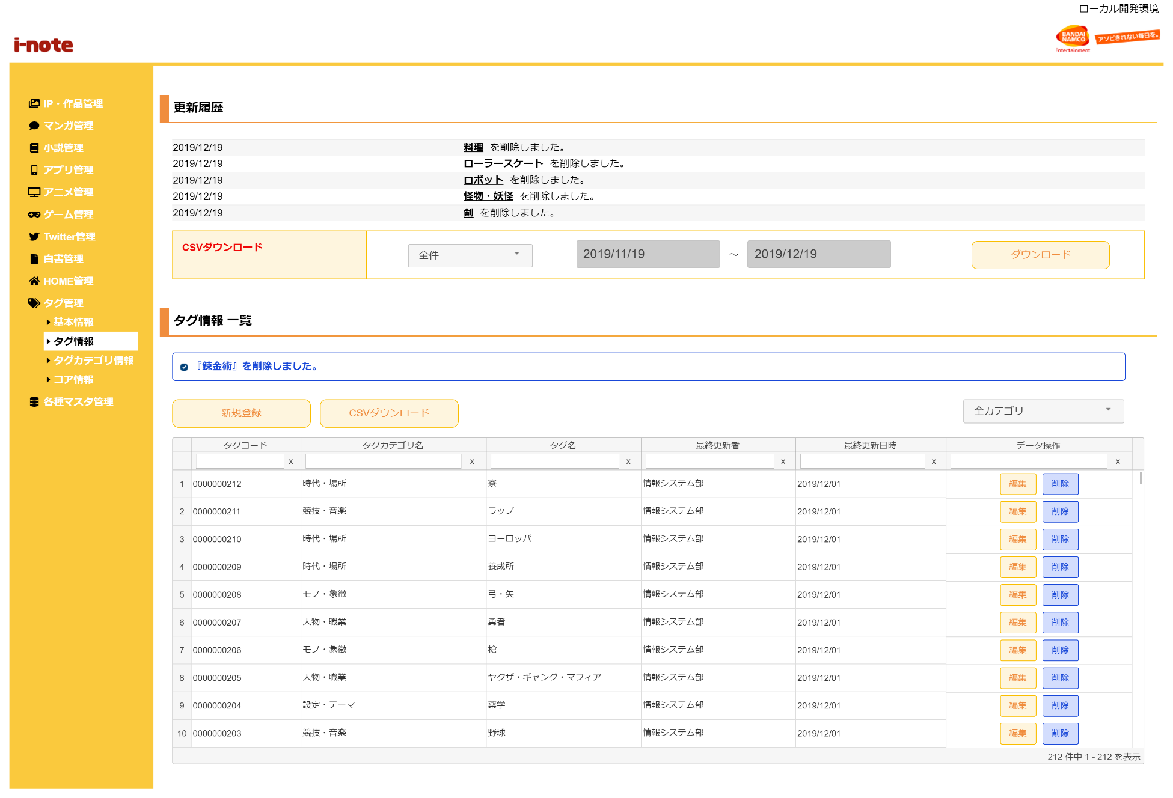
１．処理概要
 |  | [1] | 更新履歴表示領域
 |  |  | 領域説明： |  |  | タグ情報の更新情報を日付順（降順）で5件表示する。

１
 |  |  | 要素名 |  |  |  |  |  | 説明
 |  |  | 更新年月日 |  |  |  |  |  | タグ情報の更新日をYYYY/MM/DD形式で表示する。
 |  |  | 更新者 |  |  |  |  |  | 最終更新者を表示する。
 |  |  | 更新内容 |  |  |  |  |  | タグ名＋更新内容（追加/編集/削除）を表示する。

2
 |  | [2] | タグ情報更新履歴ダウンロード領域
 |  |  | 領域説明： |  |  | タグ情報の更新情報を全件または期間指定でダウンロードできる。

3
3-1
 |  |  | 要素名 |  |  |  |  |  | 説明
 |  |  | ダウンロード範囲選択 |  |  |  |  |  | 更新履歴のダウンロード範囲を選択するセレクトボックス。
 |  |  |  |  |  |  |  |  |  | 1:全件（初期値）
3-2
 |  |  |  |  |  |  |  |  |  | 2:期間指定
3-3
 |  |  | ダウンロード期間（開始） |  |  |  |  |  | ダウンロード範囲選択が期間指定の場合、
 |  |  |  |  |  |  |  |  | ダウンロード開始日付をYYYY/MM/DD形式で入力。
 |  |  |  |  |  |  |  |  | 初期値：システム日付-1カ月
 |  |  | ダウンロード期間（終了） |  |  |  |  |  | ダウンロード範囲選択が期間指定の場合、更新履歴をダウンロード
 |  |  |  |  |  |  |  |  | ダウンロード終了日付をYYYY/MM/DD形式で入力。
 |  |  |  |  |  |  |  |  | 初期値：システム日付
 |  |  | ダウンロードボタン |  |  |  |  |  | 更新履歴をCSV形式で出力する。

 |  | [3] | タグ情報一覧表示領域
 |  |  | 領域説明： |  |  | タグ情報の一覧表示。タグ情報新規登録画面への遷移、タグ情報のCSVダウンロード、
 |  |  |  |  |  | タグ情報 編集画面遷移、タグの削除を行う。

 |  |  | 要素名 |  |  |  |  |  | 説明
 |  |  | 新規登録ボタン |  |  |  |  |  | タグ情報新規登録画面に遷移する
 |  |  | CSVダウンロードボタン |  |  |  |  |  | タグ情報登録情報一覧をCSV形式で出力する。
 |  |  | 作品タグ一覧グリッド |  |  |  |  |  | タグ情報登録情報を一覧表示する。
 |  |  |  |  |  |  |  |  | タグ情報編集画面への遷移、作品タグ削除確認モーダルを表示。

 |  |  | [3-1] |  | メッセージ欄
 | 3-1 メッセージ欄 |  |  | 領域説明： |  |  | 直前の操作が下記①～③のとき､タグ情報に加えた直近の変更を表示する｡
 |  |  |  |  |  |  | ① | タグ情報 新規登録画面で新規作品タグの登録を行った場合
 |  |  |  |  |  |  | ② | タグ情報 編集画面で既存タグの更新を行った場合
 |  |  |  |  |  |  | ③ | タグ情報削除確認モーダルで既存タグの削除を行った場合

 |  |  |  | 要素名 |  |  | 更新内容 |  |  |  |  | 文字色 |  | 説明
 |  |  |  | メッセージ |  |  | タグ追加/編集時 |  |  |  |  | 橙 |  | 『タグ名』+更新内容（追加/編集/削除）を表示する｡
 |  |  |  |  |  |  | タグ削除時 |  |  |  |  | 青

 | 3-2 カテゴリタグプルダウン | [3-2] |  | カテゴリタグプルダウン領域
 |  |  | 領域説明： |  |  | タグカテゴリ情報のカテゴリ名でタグ情報一覧グリッドをタグカテゴリ別で絞り込み検索ができる。
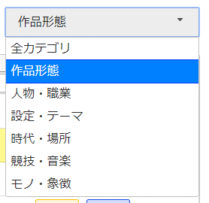
 |  |  | 要素名 |  |  |  |  |  | 説明
 |  |  | タグカテゴリ選択 |  |  |  |  |  | タグ情報一覧グリッドをタグのカテゴリ名別で絞り込むセレクトボックス。
 |  |  |  |  |  |  |  |  |  | 1:全カテゴリ（初期値）
 |  |  |  |  |  |  |  |  |  | 2:作品タグカテゴリマスタ.作品カテゴリ名

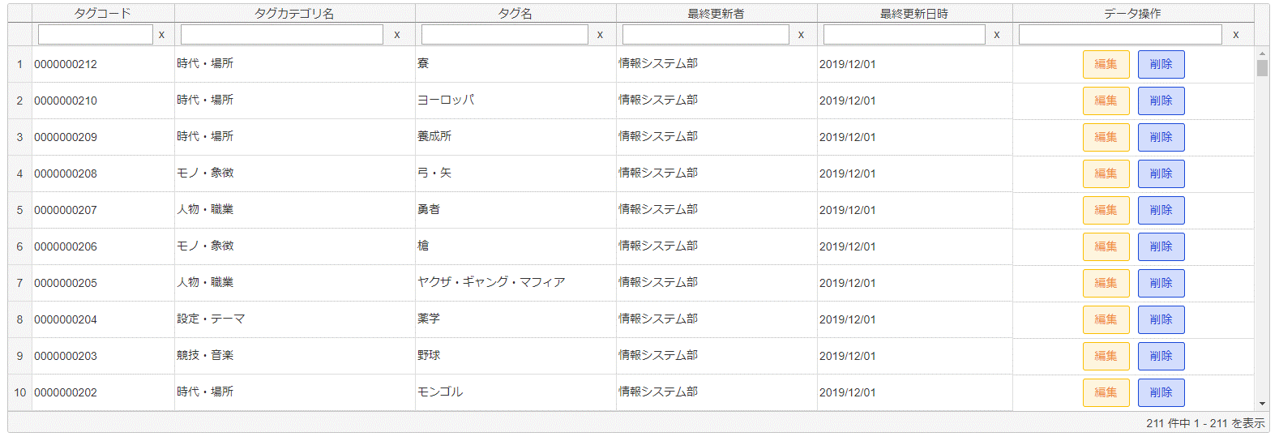
 | 3-3 タグ一覧グリッド |  | [3-3] |  | タグ一覧グリッド
 |  |  |  | 領域説明： |  |  | タグ情報の登録情報をグリッド内に表示する。描画は非同期で行う。
 |  |  |  |  |  |  | ソート、フィルター検索が可能。初期ソート順は作品タグコード（昇順）

 |  |  |  | 列順 |  | 列名 |  |  |  | 寄せ | ソート |  | 説明
 |  |  |  |  | 1 | タグコード |  |  |  | 左 | 文字列 |  | 「タグ情報.作品タグコード」を表示。
 |  |  |  |  | 2 | タグカテゴリ名 |  |  |  | 左 | 文字列 |  | 「作品タグカテゴリマスタ.作品タグカテゴリ名」を表示。
 |  |  |  |  | 3 | タグ名 |  |  |  | 左 | 文字列 |  | 「タグ情報.作品タグ名」を表示。
 |  |  |  |  | 4 | 最終更新者 |  |  |  | 左 | 文字列 |  | 「タグ情報.更新者」を表示。
 |  |  |  |  | 5 | 最終更新日時 |  |  |  | 左 | 文字列 |  | 「タグ情報.更新日時」を表示。
 |  |  |  |  |  |  |  |  |  |  |  |  | YYYY/MM/DD形式
 |  |  |  |  | 6 | データ操作 |  |  |  | 中 | 不可 |  | 編集ボタン押下でタグ情報編集画面に遷移する。
 |  |  |  |  |  |  |  |  |  |  |  |  | 削除ボタン押下でタグ情報削除確認モーダルを表示する。

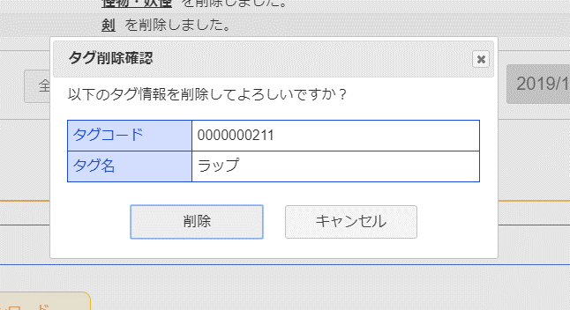
 |  | [4] | タグ情報削除確認モーダル
4
 |  |  | 要素名 |  |  |  |  |  | 説明
 |  |  | タグコード |  |  |  |  |  | 選択したタグコードを表示。
 |  |  | タグ名 |  |  |  |  |  | 選択したタグ名を表示。
 |  |  | 削除ボタン |  |  |  |  |  | 選択したタグをタグ情報から削除する。
 |  |  | キャンセルボタン |  |  |  |  |  | モーダルを閉じる。
 |  |  | ×ボタン |  |  |  |  |  | モーダルを閉じる。

5
 |  | [5] | エラーメッセージ欄
 |  |  | 領域説明： |  |  | 編集画面でURL入力エラー発生する場合、一覧画面に遷移し、エラーメッセージを表示する。

 |  |  | 要素名 |  |  |  | 不正箇所 |  |  | URL例 |  |  |  |  | 文字色 | エラーメッセージ内容
 |  |  | エラーメッセージ |  |  |  | パラメータ名 |  |  | ドメイン/admin_app/sakuhin_tag_update?foo=00001 |  |  |  |  | 赤 | エラーが発生しました、
 |  |  |  |  |  |  |  |  |  |  |  |  |  |  |  | もう一度やり直してください。
 |  |  |  |  |  |  | 値 |  |  | ドメイン/admin_app/sakuhin_tag_update?tagcode=aaa |  |  |  |  | 赤 | 指定されたタグ情報は存在しません。
 |  |  |  |  |  |  |  |  |  |  |  |  |  |  |  | もう一度やり直してください。

